UI界面
 |  |  | 15、16驾驶员
 |  |  |  |  | 48

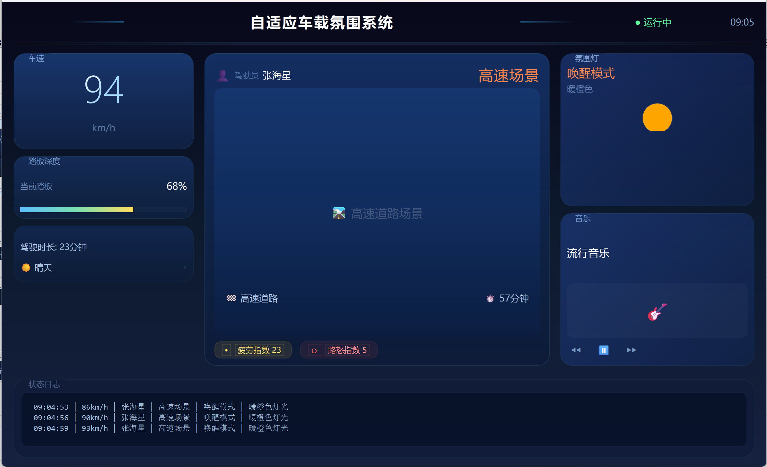
 |  |  |  |  |  |  |  | 5、6当前系统的时间，与本机系统时间一致

1、车速显示区、测试车速数值在0-120
2、测速单位始终显示正确

3、踏板深度显示区，按照百分比显示
4、下方用百分比进度条显示对应的深度
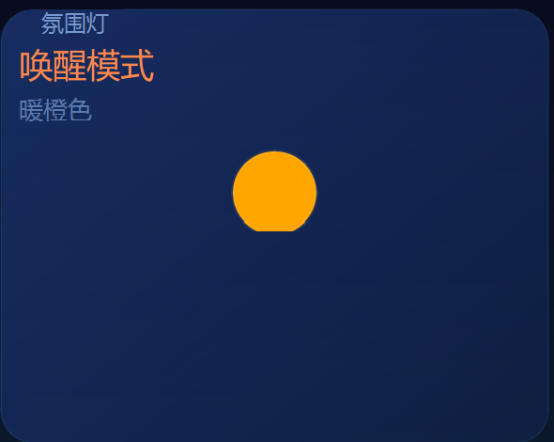
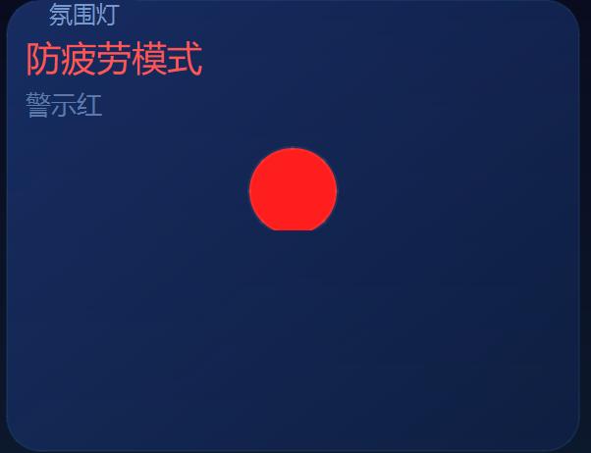
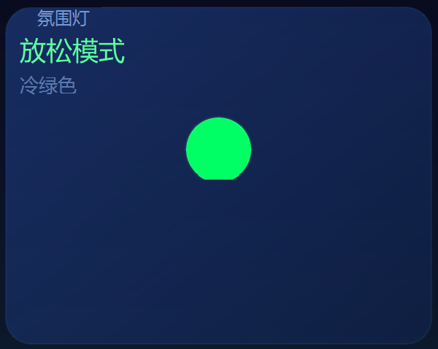

13、14、驾驶时长的统计

10、11、12天气状态和对应的图标

 |  |  |  |  |  |  | 8、剩余到达时间显示区，格式正确
 |  |  |  |  |  |  | 9、剩余时间按找实际时间下降 |  | 38、音乐与灯光同步
7、道路类型显示区

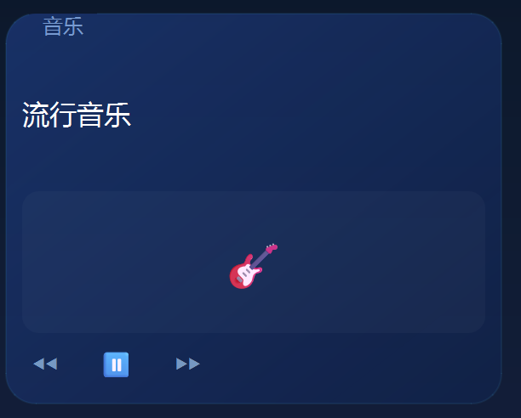
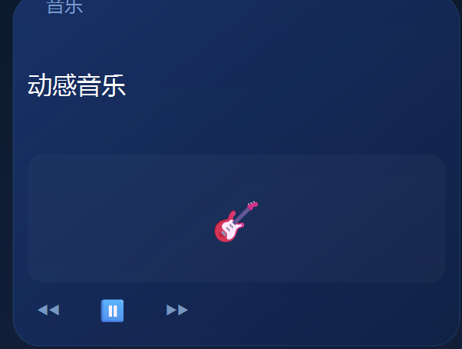
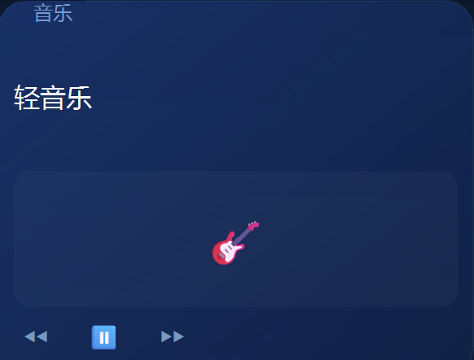

 |  |  |  |  |  |  | 35、36、37音乐

 | 39、日志条数

 |  | 30
 |  |  |  |  |  | 47，时间非负
 |  |  | 25、26 | 28

运行
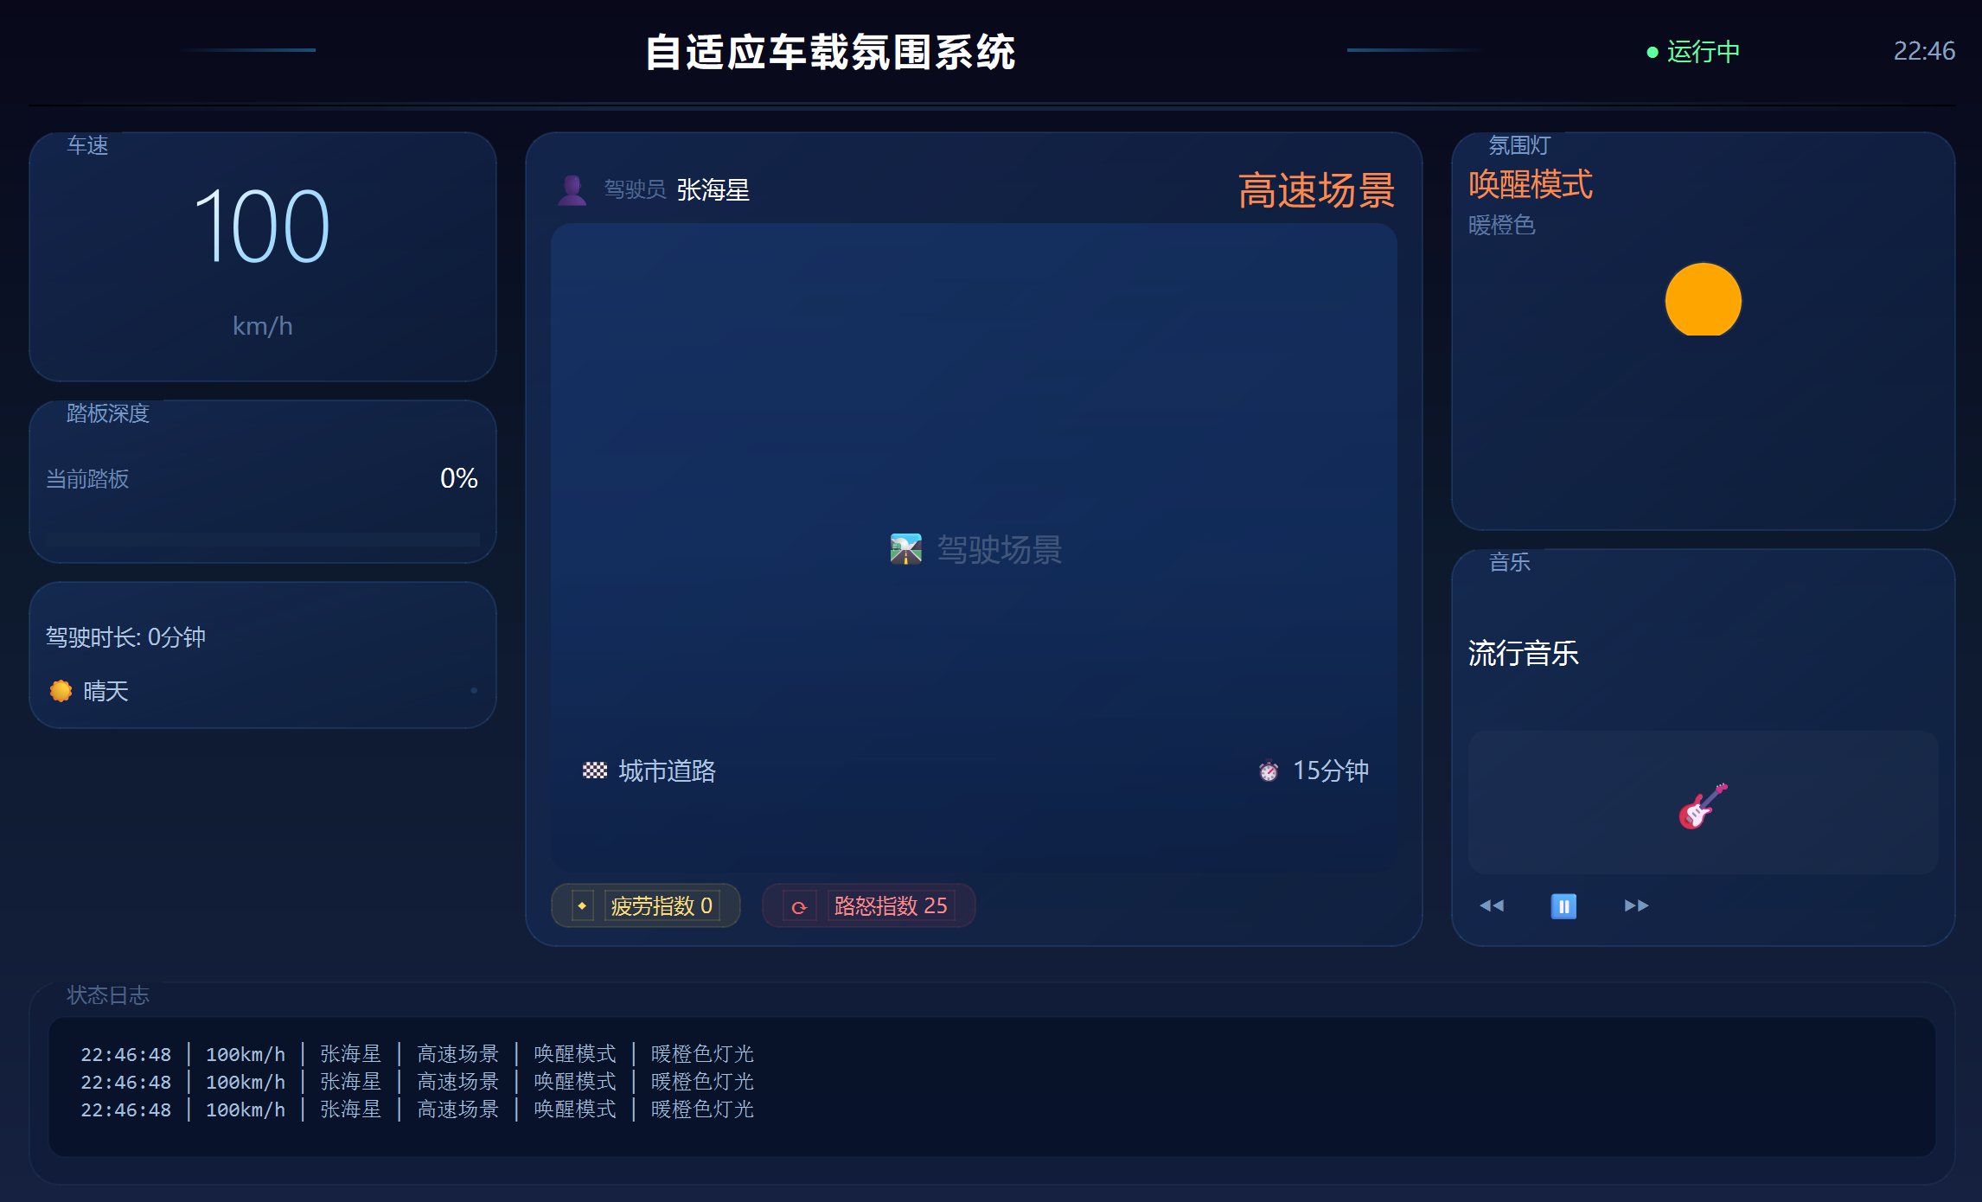
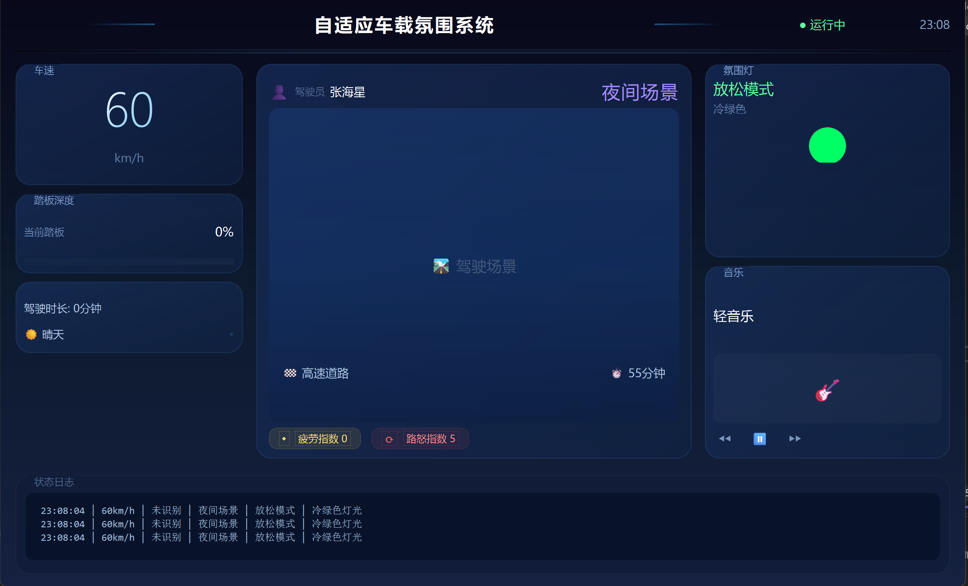
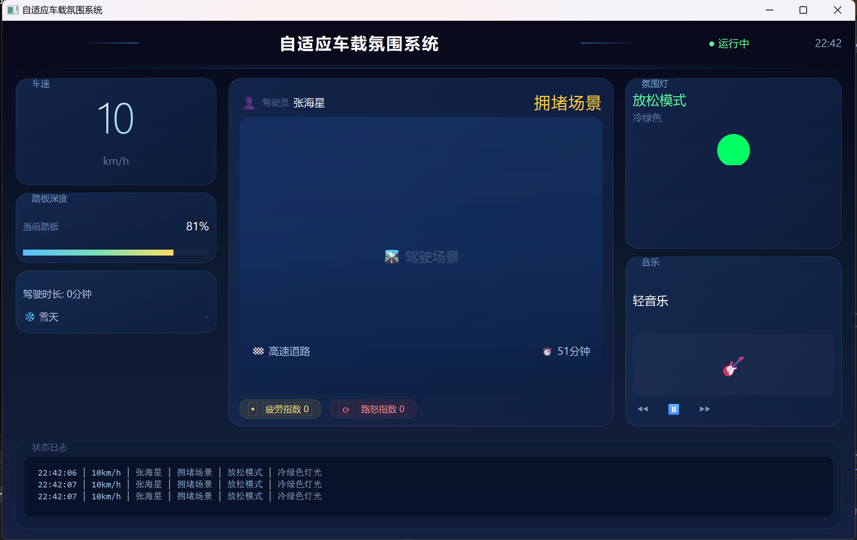
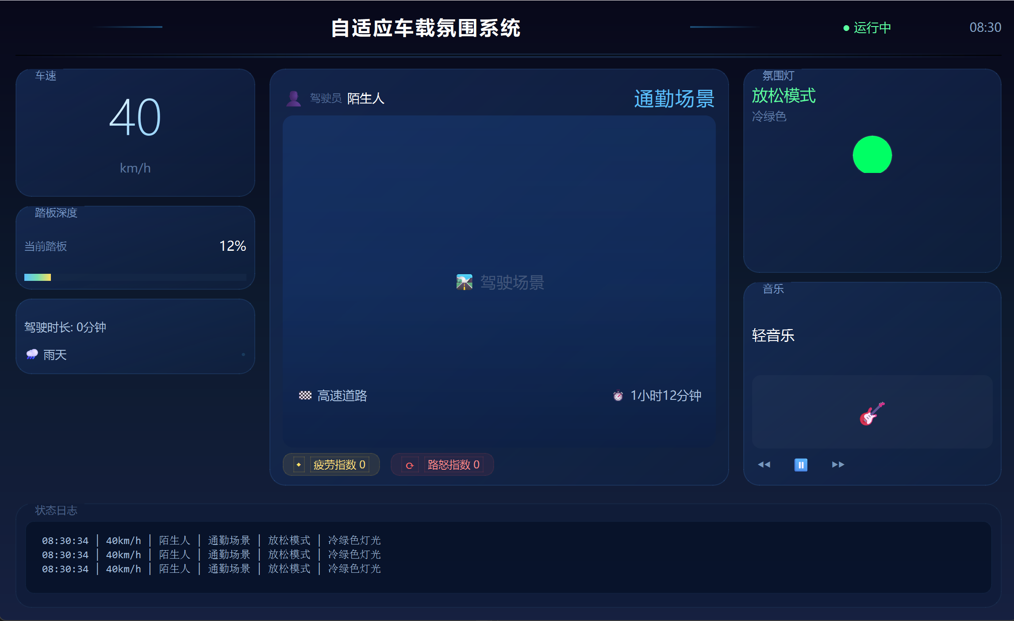

图一 | 图二 |  | 图三 |  | 图四
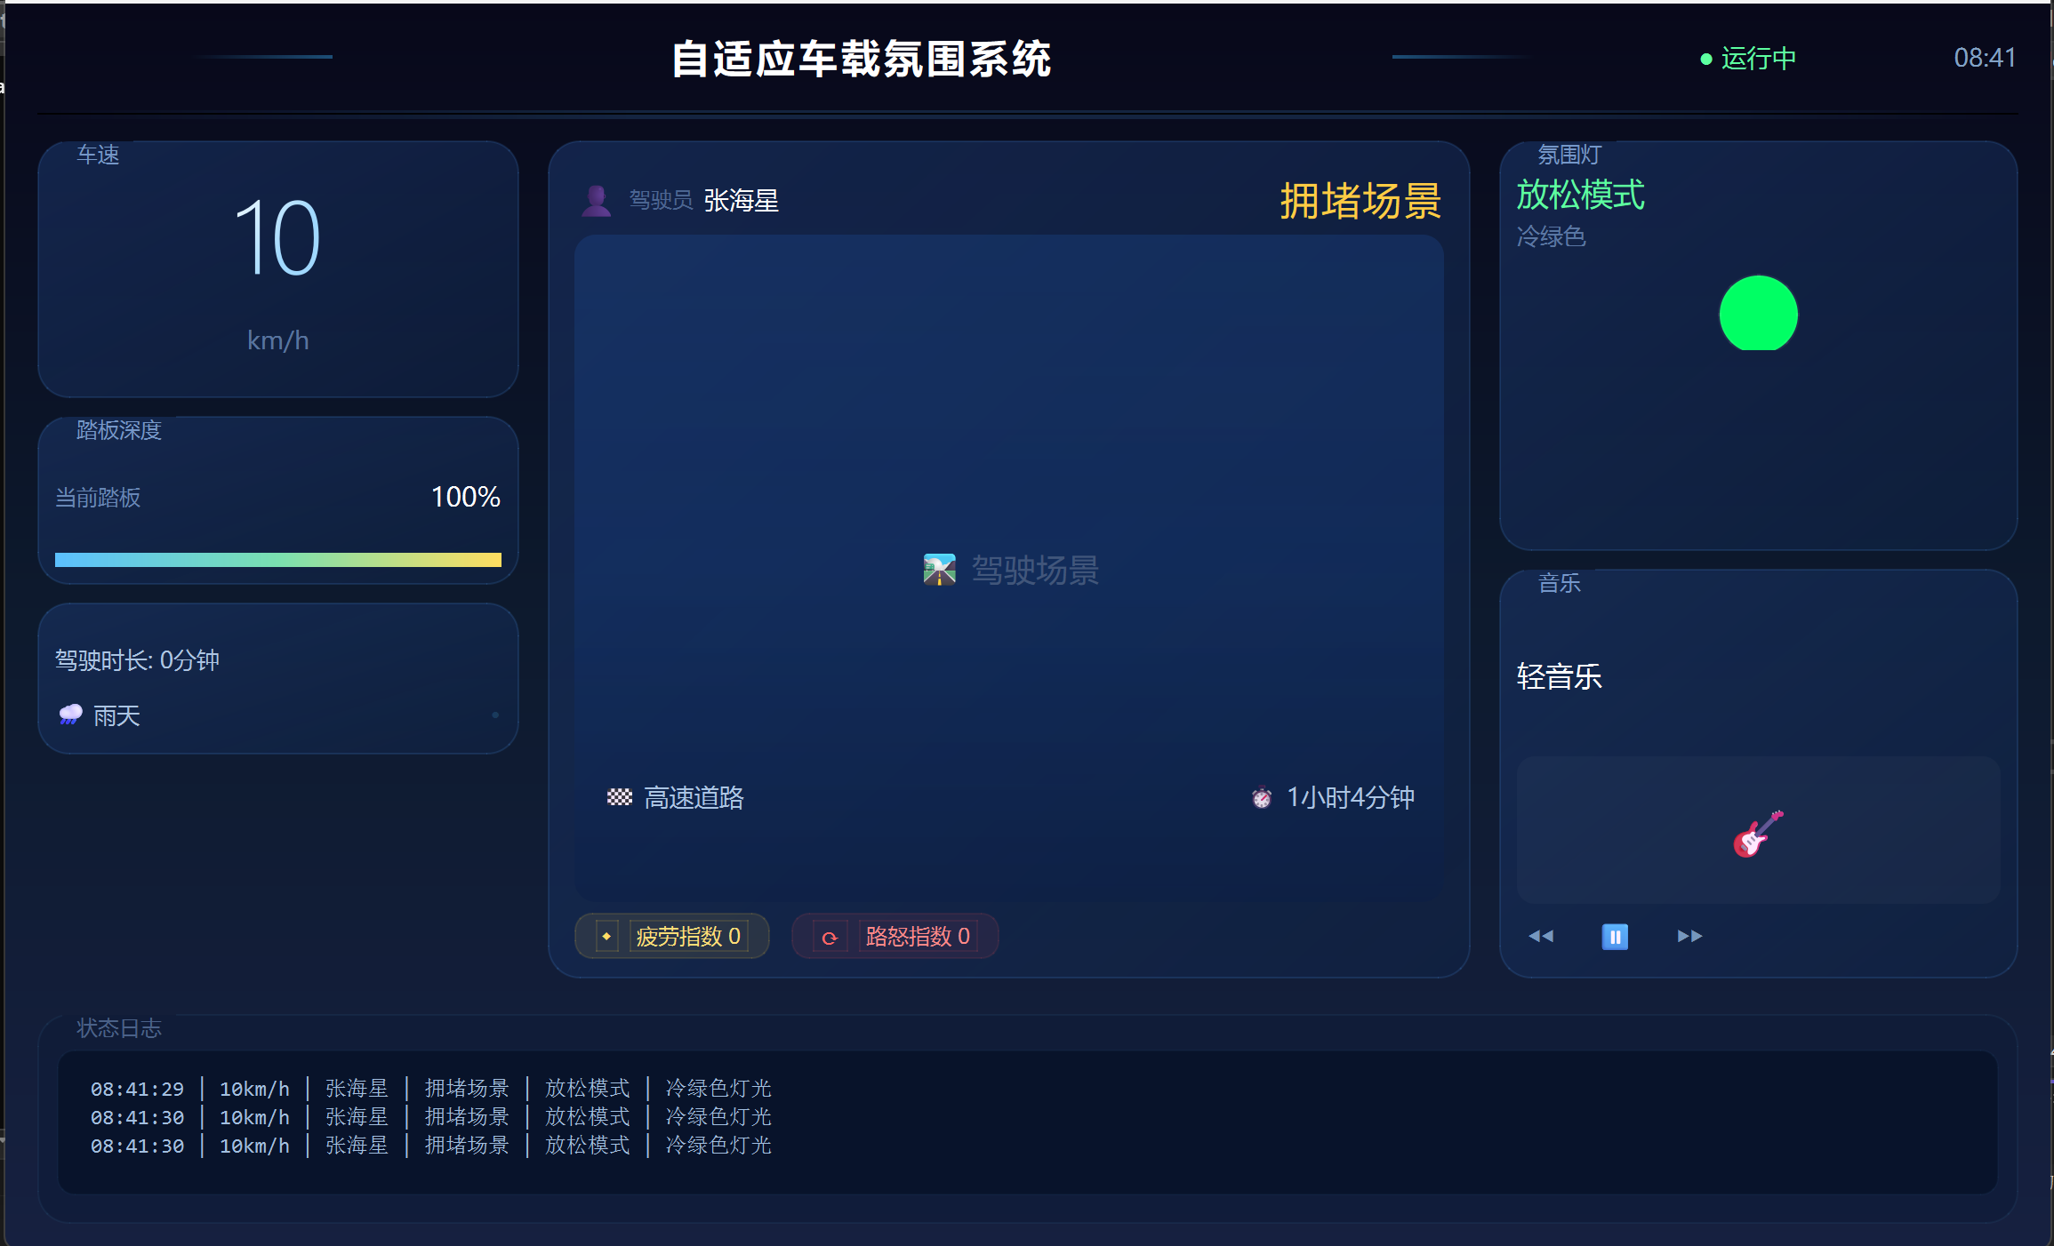
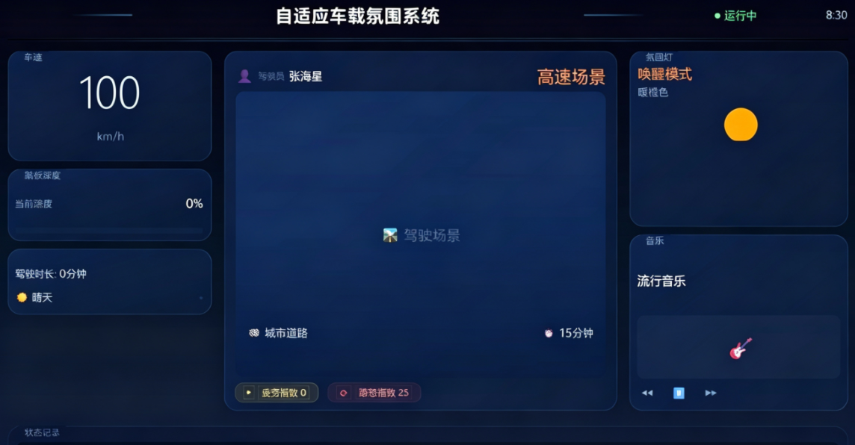
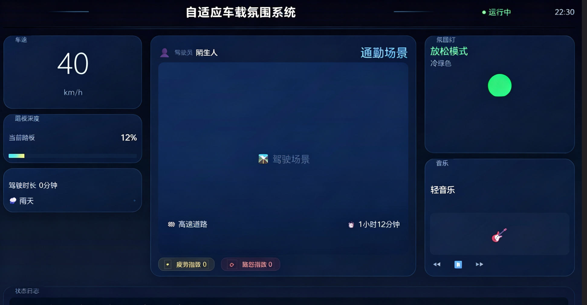

 |  |  |  |  |  | 图31
图五 | 图六 |  | 图七

图32 |  | 图33

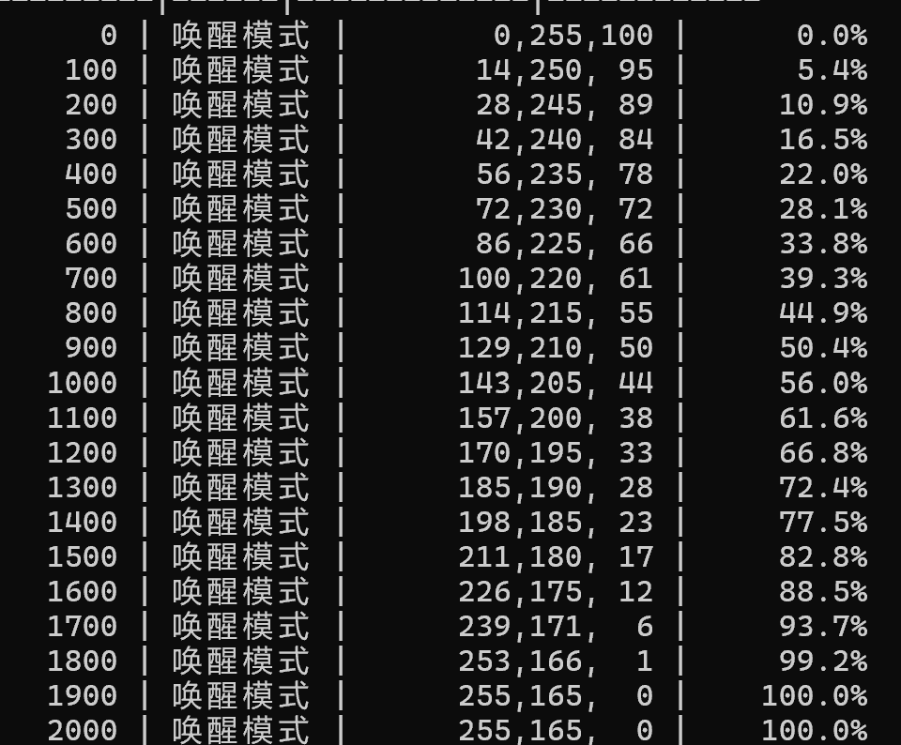
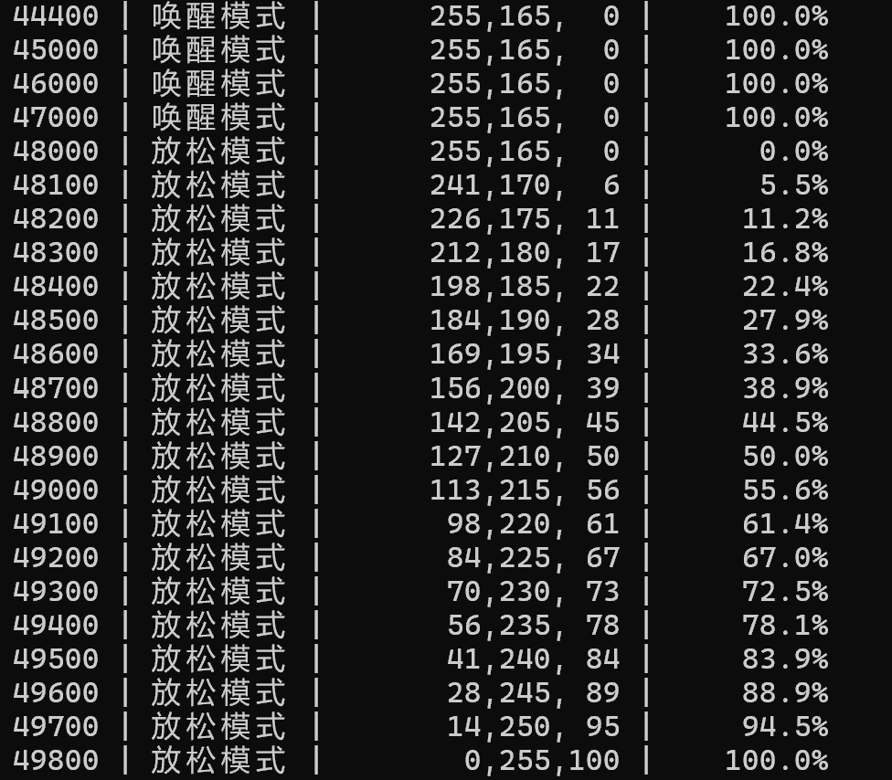
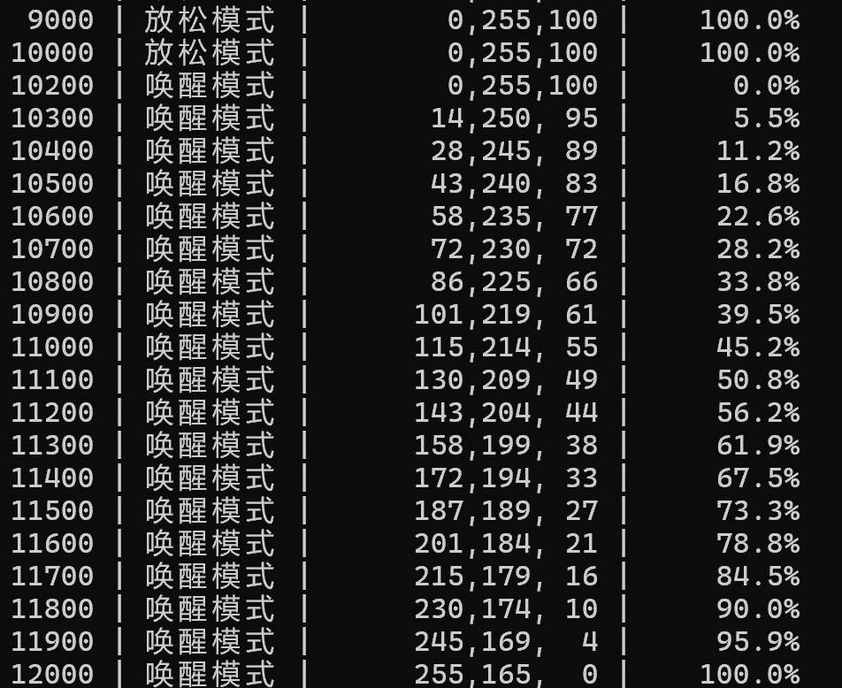

首次唤醒模式加载 |  | 唤醒模式到放松模式 |  | 放松模式到唤醒模式
图34

图50 |  | 图51 |  | 图52

